Copertina
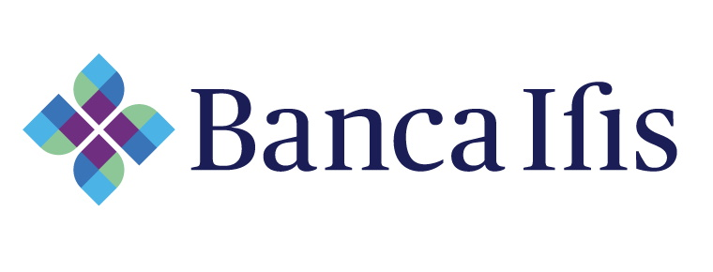

PSD2 - Statistiche trimestrali relative al procedimento amministrativo di esenzione dall'obbligo di realizzare procedure di contingency

Corporate Banking - Banca Ifis

Statistiche relative al periodo: 01.04.2026 - 30.06.2026

